顧客要求検討会議事録
 |  |  |  |  |  |  | 版番号 | 第2版
 |  |  |  |  |  |  | 文書番号 | EG-015-2
 |  |  |  |  |  |  | 関連文書 | EG-1005
顧客要求事項検討会議事録 |  |  |  | 営業部 営業1課 |  |  | 確認 | 作成
 |  |  |  | 発行日 | 2022-08-24
顧客先名 |  | 日本メクトロン

関連部門 |  |  |  | 内 容 |  |  |  | 確 認
管理課 | 顧客要求事項 |  | ① | 取引契約書 | Ｎｏ：ＢＫ0041Ａ | 品質保証協定書 | Ｎｏ：ＢＫ0042 | OK | 2022-08-29 | 兵庫 価格回答
製造部 |  |  | ② | 製品図面 | 試作金型 | 量産金型 | 量産品 | OK
 |  |  |  |  | 増面型 | 更新型 | リピート品 | OK
管理課 |  |  | ③ | 注文書 |  |  |  | 後日
技術課 |  | 品名：ハーフバスバーA.B |  |  | 図番：NT3621-P51・P52 |  |  | OK | 2022-09-29 | 冨田様 最新仕様 暫定版
 |  | ＰＭ（Ａｌ） |  | ＰＭ（ＳＵＳ） | PM (その他) | ＰＵ（ＰＥＩ） | ＰＵ（ＡＴＸ） | OK

 | 用途に応じた要求事項 |  |  | 有 無 |  |  |  | OK
 |  | 製品の用途 |  | 価格比較のため 2仕様にて見積りを提出 |  |  |  | OK

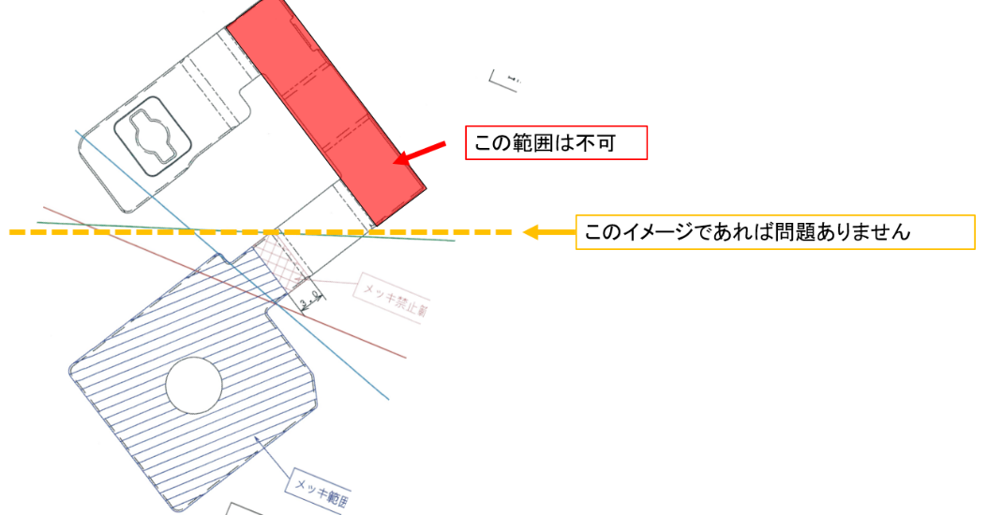
技術課 | 製品要求事項 | 金 型仕様 |  | 射出成形金型 | プレス順送型 | プレス総抜型 | 単発2工程型 | OK |  | めっき不可範囲追加 From 冨田様
管理課 |  | 数 量 |  | 基本数量/月Total | 56K Set |  |  | OK
製造部 |  |  |  | 注文数 | - |  |  | OK
品証部 |  | 納 期（週報による） |  | 至急 |  |  |  | OK
 |  | 価 格 |  | 金型価格 | 別途 | 製品価格 | 別途 | OK

 |  | 資材調達 |  | 有償支給 | 自社調達 | 無償支給 |  | OK

 |  | 設 備 |  | 人員 | 工作機械 | 成形機械 |  | OK
 |  |  |  | プレス機械 | 表面処理装置 | 検査機器他 |  | OK

 |  | 品質保証 | ① | 購入仕様書 |  |  |  | OK
 |  |  | ② | ＱＣ工程表の整備 | 検査成責書提示 |  |  | OK
 |  |  | ③ | ＱＣ工程表修正 | 有 無 | 検査手順修正 | 有 無 | OK

 | 引渡し | 納入先 |  | ＭＥＫ（南） | ＭＥＫ（牛久） | MMCT |  | OK
 |  | 物流機関 |  | 日興運送 | 日本通運 | その他 |  | OK

全部門 | 引渡し後の活動
 | 法令・規制要求事項 |  | ① | 品質保証責任は検収後24ヶ月以内 |  |  |  | ＯＫ
 |  |  | ② | 使用禁止物質は購買規格書（一般）による厳守 （RoHs規制他） |  |  |  | ＯＫ
 |  |  | ③ | PL法の予防活動の推進 |  |  |  | ＯＫ
 |  |  | ④ | 工業所有権に抵触しないこと |  |  |  | ＯＫ
 |  |  | ⑤ | 機密保持の義務 |  |  |  | ＯＫ

管理課 | 設備・金型の貸与契約
製造部 |  |  | ① | ＭＥＫ規定の「預かり書」の提示 |  |  |  | 不要
 |  |  | ② | 金型・冶工具・計測器など管理保全の義務 |  |  |  | OK

◎ | 受注製品に対する検討会の必要性 |  |  |  |  |  | 有 | 無
 |  |  |  | 関連部門の確認 | ☑管理課 |  | ☑製造１部
 |  |  |  |  | ☑技術課 |  | □製造２部
 |  |  |  |  | ☑金型課 |  | ☑品証部

※ | 検討会協議事項（内容） |  |  | 開催日 | 2022-08-26 | 出席者 | 横森・高梨・兵庫

 | 4種に分かれる案は非常に大きなコストアップになる可能性が高い (材料しようと価格確認)

※ | 顧客先協議事項（内容） |  |  | 顧客先担当者 | 資材調達部竹内様
 | （当社が必要と判断する要求事項）
 | 特に無し

※ | 生産におけるリスク検討
 | 特に無し

